T1, G1, G2
GRAD ZAGREB

GRADSKI URED ZA GOSPODARSTVO,
EKOLOŠKU ODRŽIVOST I STRATEGIJSKO PLANIRANJE

Odjel za statističke i analitičke poslove

1. PRIRODNO KRETANJE STANOVNIŠTVA U GRADU ZAGREBU, 2016. - 2020.

 | Rođeni |  | Živo- rođeni izvan braka | Umrli |  | Prirodni prirast | Vitalni indeks (živo- rođeni na 100 umrlih) | Brakovi
 | živo- rođeni | mrtvo- rođeni |  | ukupno | umrla dojenčad |  |  | sklop- ljeni | razve- deni
2016. | 8,120 | 38 | 1,455 | 8,528 | 29 | -408 | 95.2 | 3,806 | 1,682
2017. | 8,076 | 31 | 1,516 | 8,826 | 30 | -750 | 91.5 | 3,899 | 1,298
2018. | 8,235 | 34 | 1,544 | 9,036 | 34 | -801 | 91.1 | 3,886 | 1,372
2019. | 8,062 | 27 | 1,536 | 8,865 | 22 | -803 | 90.9 | 3,808 | 1,430
2020. | 7,865 | 33 | 1,631 | 9,938 | 22 | -2,073 | 79.1 | 2,861 | 1,145
2016. - 2020. | 40,358 | 163 | 7,682 | 45,193 | 137 | -4,835 | 89.3 | 18,260 | 6,927

 |  |  |  |  |  |  |  |  | Izvor: DZS; obrada: GUGEOSP - Odjel za statističke i analitičke poslove
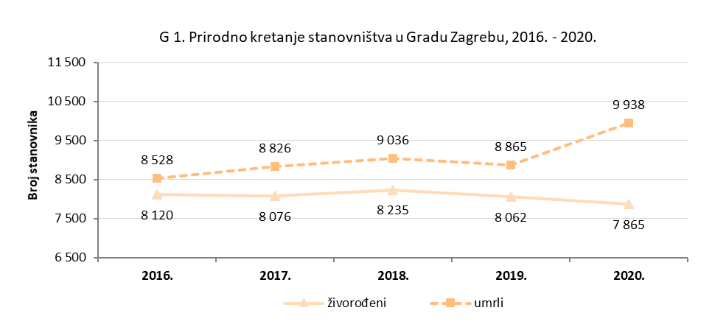

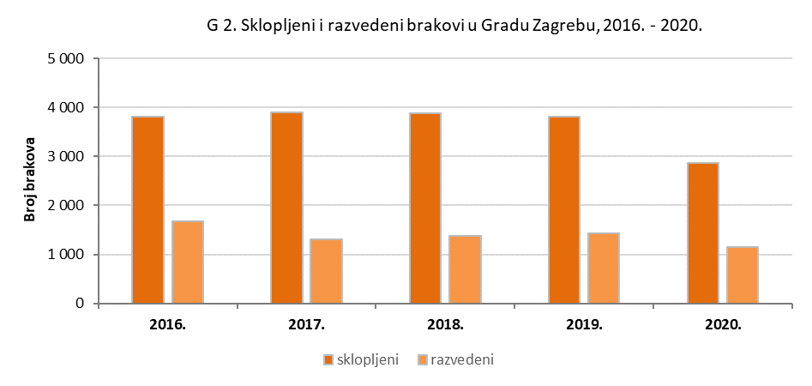

T2, G3, G4
GRAD ZAGREB

GRADSKI URED ZA GOSPODARSTVO,
EKOLOŠKU ODRŽIVOST I STRATEGIJSKO PLANIRANJE

Odjel za statističke i analitičke poslove

2. STOPE PRIRODNOG KRETANJA STANOVNIŠTVA, GRAD ZAGREB I REPUBLIKA HRVATSKA, 2016. - 2020.

 | Na 1 000 stanovnika |  |  |  |  | Izvanbračna djeca na 1 000 živorođenih | Umrla dojenčad na 1 000 živorođenih | Razvedeni brakovi na 1 000 sklopljenih
 | Živo- rođeni | Umrli | Prirodni prirast | Sklop- ljeni brakovi | Razve- deni brakovi
Grad Zagreb
2016. | 10.1 | 10.6 | -0.5 | 4.7 | 2.1 | 179.2 | 3.6 | 441.9
2017. | 10.1 | 11.0 | -0.9 | 4.9 | 1.6 | 187.7 | 3.7 | 332.9
2018. | 10.2 | 11.2 | -1.0 | 4.8 | 1.7 | 187.5 | 4.1 | 353.1
2019. | 10.0 | 11.0 | -1.0 | 4.7 | 1.8 | 190.5 | 2.7 | 375.5
2020. | 9.7 | 12.3 | -2.6 | 3.5 | 1.4 | 207.4 | 2.8 | 400.2

Republika Hrvatska
2016. | 9.0 | 12.3 | -3,41) | 4.9 | 1.7 | 189.4 | 4.3 | 343.8
2017. | 8.9 | 13.0 | -4.1 | 4.9 | 1.5 | 199.0 | 4.0 | 308.5
2018. | 9.0 | 12.9 | -3,9 | 4.9 | 1.5 | 207.0 | 4.2 | 307.5
2019. | 8.9 | 12.7 | -3,91) | 4.9 | 1.5 | 215.2 | 4.0 | 300.4
2020. | 8.9 | 14.1 | -5.2 | 3.8 | 1.3 | 228.1 | 4.0 | 339.1

1) Stopa prirodnog prirasta nije jednaka razlici stope živorođenih i umrlih zbog zaokruživanja podataka.
 |  |  |  |  |  |  |  | Izvor: DZS

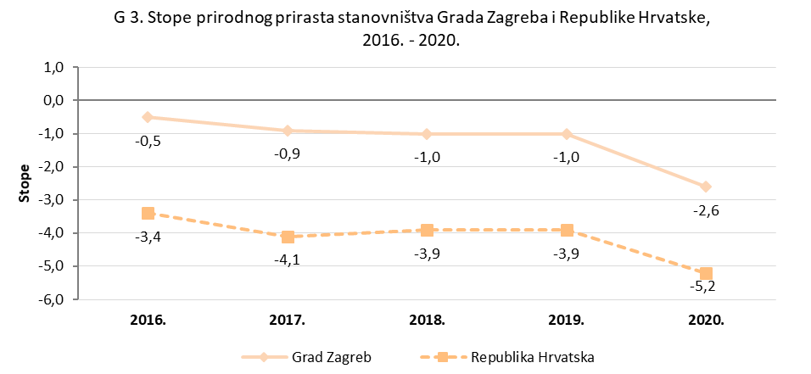

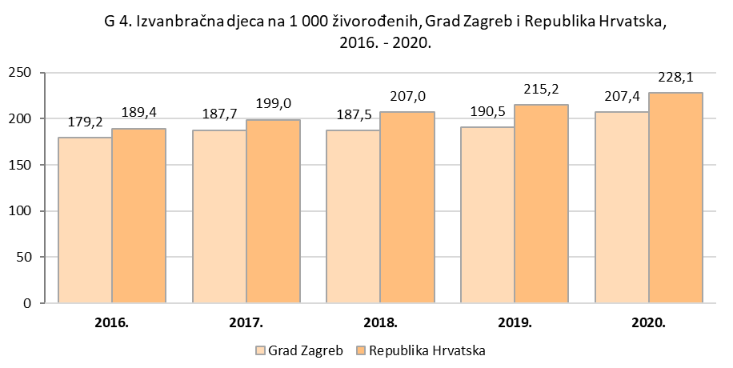

K1
GRAD ZAGREB

GRADSKI URED ZA GOSPODARSTVO,
EKOLOŠKU ODRŽIVOST I STRATEGIJSKO PLANIRANJE

Odjel za statističke i analitičke poslove

K 1. Vitalni indeksi po gradskim četvrtima,
2016. – 2020
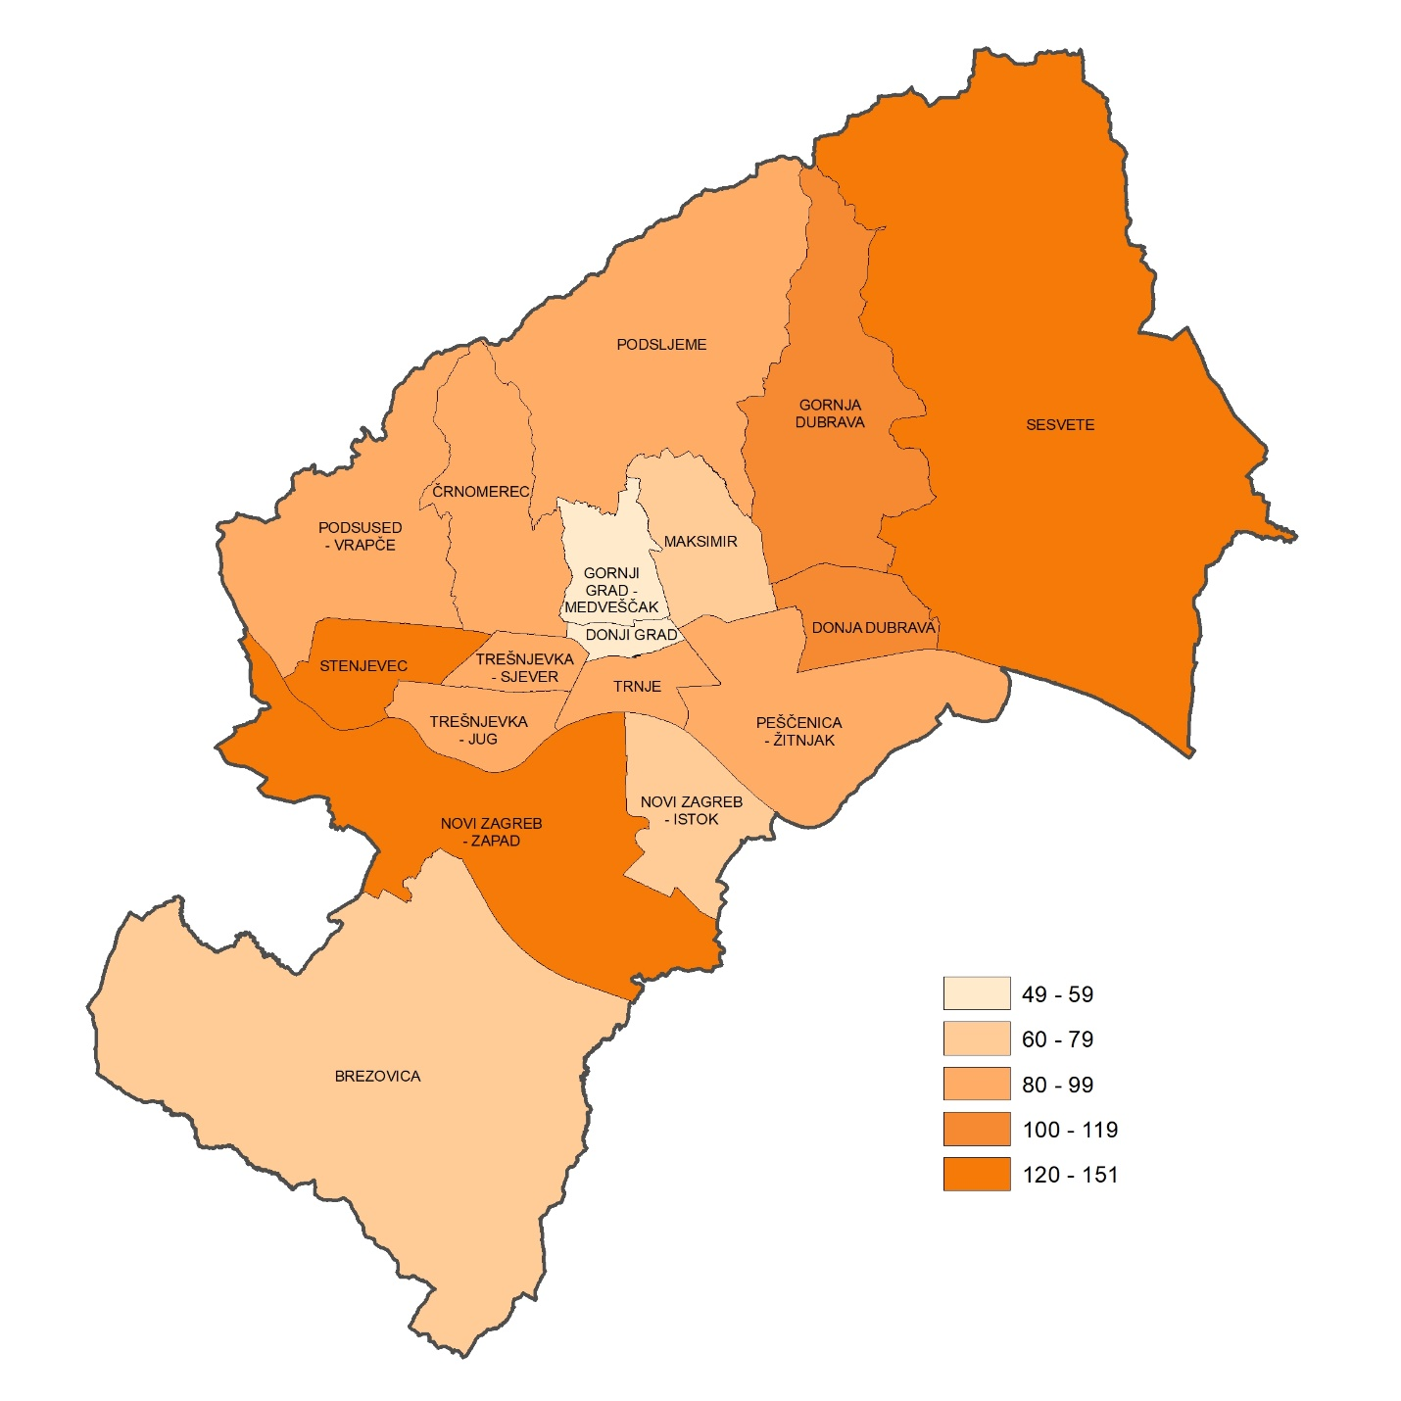

T3, G5
GRAD ZAGREB

GRADSKI URED ZA GOSPODARSTVO,
EKOLOŠKU ODRŽIVOST I STRATEGIJSKO PLANIRANJE

Odjel za statističke i analitičke poslove

3. PRIRODNO KRETANJE STANOVNIŠTVA PO GRADSKIM ČETVRTIMA GRADA ZAGREBA, 2016. - 2020.

 | Rođeni |  | Živo- rođeni izvan braka | Umrli | Prirodni prirast | Vitalni indeks (živorođeni na 100 umrlih) | Brakovi
 | živo- rođeni | mrtvo- rođeni |  |  |  |  | sklop- ljeni | razve- deni
Grad Zagreb | 40,358 | 163 | 7,682 | 45,193 | -4,835 | 89.3 | 18,260 | 6,927
Donji grad | 1,431 | 7 | 355 | 2,848 | -1,417 | 50.2 | 780 | 262
Gornji grad - Medveščak | 1,055 | 3 | 254 | 2,150 | -1,095 | 49.1 | 584 | 261
Trnje | 2,184 | 7 | 497 | 2,725 | -541 | 80.1 | 977 | 483
Maksimir | 2,149 | 9 | 369 | 3,093 | -944 | 69.5 | 1,032 | 521
Peščenica - Žitnjak | 3,065 | 4 | 804 | 3,301 | -236 | 92.9 | 1,418 | 586
Novi Zagreb - istok | 2,504 | 11 | 503 | 3,937 | -1,433 | 63.6 | 1,141 | 575
Novi Zagreb - zapad | 3,989 | 12 | 654 | 2,910 | 1,079 | 137.1 | 1,605 | 580
Trešnjevka - sjever | 2,825 | 15 | 604 | 3,387 | -562 | 83.4 | 1,385 | 459
Trešnjevka - jug | 3,186 | 11 | 582 | 3,678 | -492 | 86.6 | 1,453 | 592
Črnomerec | 1,897 | 10 | 374 | 2,317 | -420 | 81.9 | 876 | 409
Gornja Dubrava | 3,235 | 19 | 523 | 3,170 | 65 | 102.1 | 1,416 | 390
Donja Dubrava | 1,911 | 5 | 345 | 1,868 | 43 | 102.3 | 881 | 283
Stenjevec | 3,049 | 11 | 539 | 2,015 | 1,034 | 151.3 | 1,258 | 437
Podsused - Vrapče | 2,176 | 10 | 433 | 2,598 | -422 | 83.8 | 951 | 359
Podsljeme | 906 | 5 | 143 | 1,074 | -168 | 84.4 | 410 | 180
Sesvete | 4,220 | 20 | 632 | 3,392 | 828 | 124.4 | 1,834 | 478
Brezovica | 576 | 4 | 71 | 730 | -154 | 78.9 | 259 | 72

 |  |  |  |  |  |  |  | Izvor: DZS; obrada: GUGEOSP - Odjel za statističke i analitičke poslove

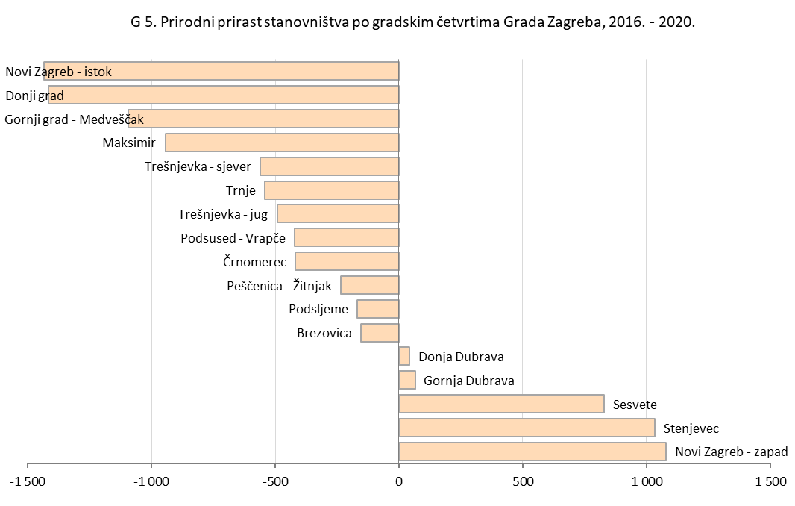

K2
GRAD ZAGREB

GRADSKI URED ZA GOSPODARSTVO,
EKOLOŠKU ODRŽIVOST I STRATEGIJSKO PLANIRANJE

Odjel za statističke i analitičke poslove

K 2. Broj živorođenih po gradskim četvrtima,
2016. – 2020.
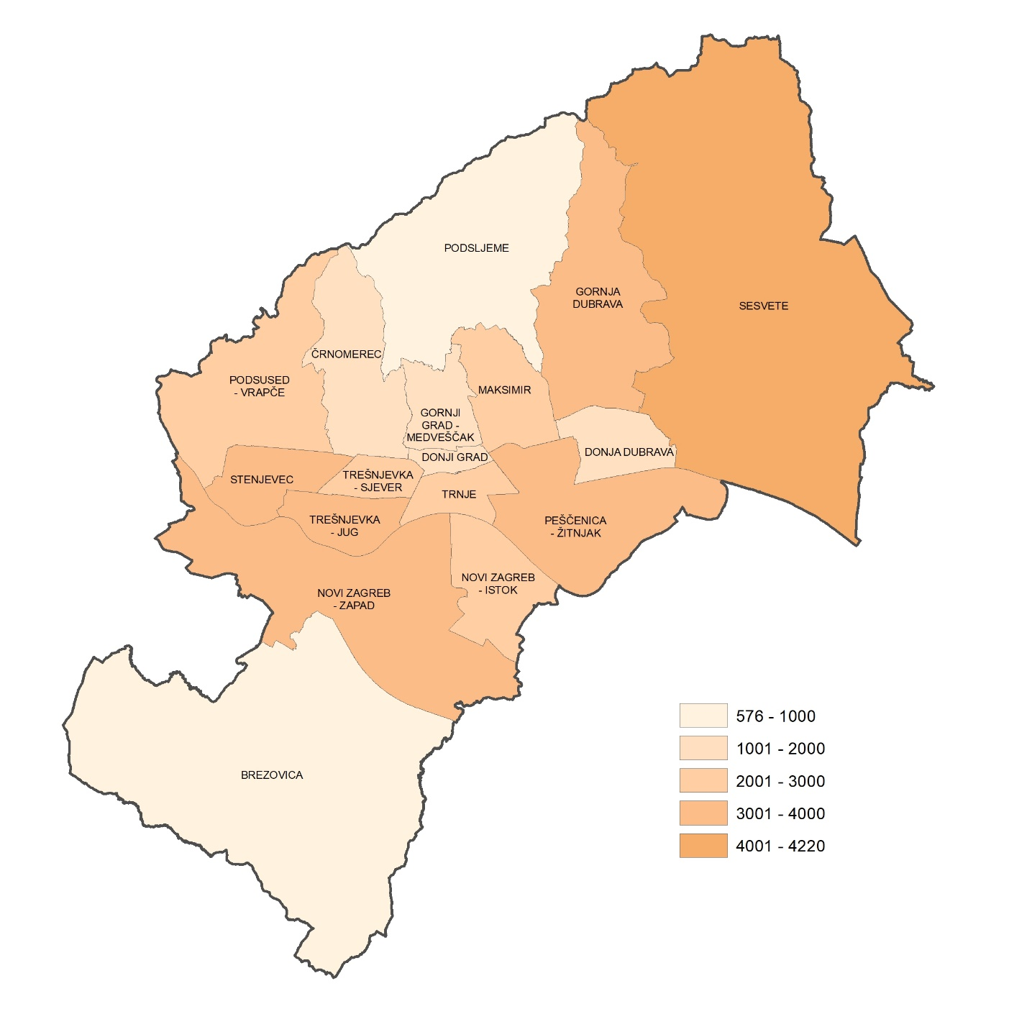

T5, G6, G7
GRAD ZAGREB

GRADSKI URED ZA GOSPODARSTVO,
EKOLOŠKU ODRŽIVOST I STRATEGIJSKO PLANIRANJE

Odjel za statističke i analitičke poslove

5. ŽIVOROĐENI U GRADU ZAGREBU, PREMA SPOLU I STAROSTI MAJKE, 2016. - 2020.

 | Ukupno | Spol |  | Starost majke
 |  | muški | ženski | do 19 godina | 20 - 24 | 25 - 29 | 30 - 34 | 35 - 39 | 40 i više godina | nepo- znata starost
2016. | 8,120 | 4,110 | 4,010 | 112 | 665 | 1,933 | 3,088 | 1,920 | 402 | -
2017. | 8,076 | 4,118 | 3,958 | 106 | 622 | 1,853 | 3,151 | 1,934 | 410 | -
2018. | 8,235 | 4,297 | 3,938 | 86 | 593 | 1,944 | 3,123 | 2,054 | 435 | -
2019. | 8,062 | 4,121 | 3,941 | 77 | 589 | 1,810 | 3,058 | 2,055 | 472 | 1
2020. | 7,865 | 4,065 | 3,800 | 53 | 590 | 1,719 | 2,993 | 1,996 | 514 | -
2016. - 2020. | 40,358 | 20,711 | 19,647 | 434 | 3,059 | 9,259 | 15,413 | 9,959 | 2,233 | 1

 |  |  |  |  |  |  |  |  |  | Izvor: DZS; obrada: GUGEOSP - Odjel za statističke i analitičke poslove

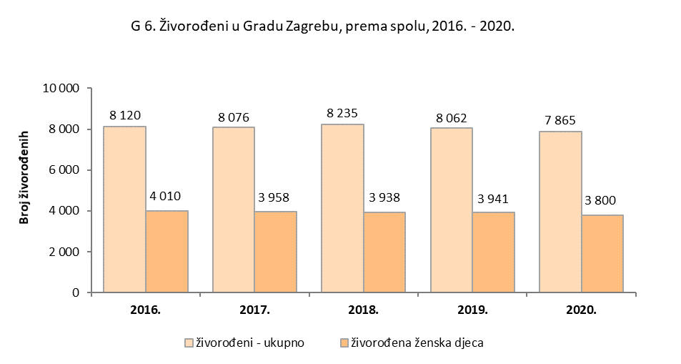

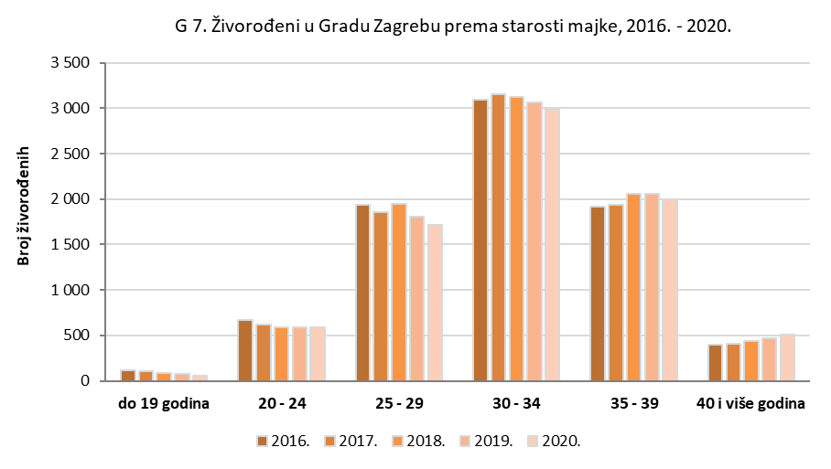

T6, G8
GRAD ZAGREB

GRADSKI URED ZA GOSPODARSTVO,
EKOLOŠKU ODRŽIVOST I STRATEGIJSKO PLANIRANJE

Odjel za statističke i analitičke poslove

6. ŽIVOROĐENI PREMA SPOLU I STAROSTI MAJKE, PO GRADSKIM ČETVRTIMA GRADA ZAGREBA, 2016. - 2020.

 | Ukupno | Spol |  | Starost majke
 |  | muški | ženski | do 19 godina | 20 - 24 | 25 - 29 | 30 - 34 | 35 - 39 | 40 i više godina | nepo- znata starost
Grad Zagreb | 40,358 | 20,711 | 19,647 | 434 | 3,059 | 9,259 | 15,413 | 9,959 | 2,233 | 1
Donji grad | 1,431 | 726 | 705 | 5 | 49 | 231 | 553 | 469 | 124 | -
Gornji grad - Medveščak | 1,055 | 527 | 528 | - | 37 | 183 | 410 | 339 | 85 | 1
Trnje | 2,184 | 1,124 | 1,060 | 15 | 93 | 423 | 893 | 616 | 144 | -
Maksimir | 2,149 | 1,139 | 1,010 | 12 | 80 | 428 | 892 | 600 | 137 | -
Peščenica - Žitnjak | 3,065 | 1,578 | 1,487 | 81 | 385 | 788 | 1,080 | 622 | 109 | -
Novi Zagreb - istok | 2,504 | 1,280 | 1,224 | 16 | 166 | 534 | 955 | 653 | 180 | -
Novi Zagreb - zapad | 3,989 | 2,031 | 1,958 | 32 | 278 | 964 | 1,551 | 973 | 191 | -
Trešnjevka - sjever | 2,825 | 1,471 | 1,354 | 8 | 153 | 601 | 1,181 | 722 | 160 | -
Trešnjevka - jug | 3,186 | 1,682 | 1,504 | 13 | 136 | 604 | 1,271 | 966 | 196 | -
Črnomerec | 1,897 | 934 | 963 | 16 | 96 | 384 | 705 | 546 | 150 | -
Gornja Dubrava | 3,235 | 1,640 | 1,595 | 50 | 379 | 864 | 1,201 | 592 | 149 | -
Donja Dubrava | 1,911 | 978 | 933 | 46 | 252 | 557 | 655 | 331 | 70 | -
Stenjevec | 3,049 | 1,538 | 1,511 | 17 | 161 | 671 | 1,225 | 807 | 168 | -
Podsused - Vrapče | 2,176 | 1,120 | 1,056 | 28 | 170 | 479 | 849 | 552 | 98 | -
Podsljeme | 906 | 485 | 421 | 7 | 67 | 200 | 340 | 242 | 50 | -
Sesvete | 4,220 | 2,148 | 2,072 | 85 | 489 | 1,147 | 1,467 | 830 | 202 | -
Brezovica | 576 | 310 | 266 | 3 | 68 | 201 | 185 | 99 | 20 | -

 |  |  |  |  |  |  |  |  |  | Izvor: DZS; obrada: GUGEOSP - Odjel za statističke i analitičke poslove

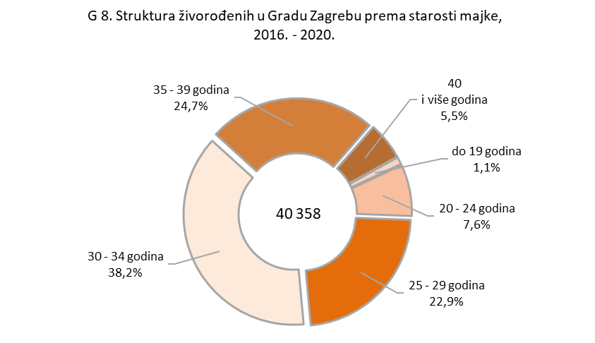

T7
GRAD ZAGREB

GRADSKI URED ZA GOSPODARSTVO,
EKOLOŠKU ODRŽIVOST I STRATEGIJSKO PLANIRANJE

Odjel za statističke i analitičke poslove

7. ŽIVOROĐENI PREMA SPOLU I STAROSTI MAJKE, PO GRADSKIM ČETVRTIMA GRADA ZAGREBA, 2016. - 2020.

 | Ukupno | Spol |  | Starost majke
 |  | muški | ženski | do 19 godina | 20 - 24 | 25 - 29 | 30 - 34 | 35 - 39 | 40 i više godina | nepo- znata starost
Donji grad
2016. | 313 | 159 | 154 | 1 | 13 | 57 | 122 | 92 | 28 | -
2017. | 288 | 149 | 139 | 2 | 11 | 54 | 105 | 92 | 24 | -
2018. | 281 | 140 | 141 | - | 9 | 47 | 107 | 100 | 18 | -
2019. | 272 | 145 | 127 | 1 | 7 | 43 | 108 | 87 | 26 | -
2020. | 277 | 133 | 144 | 1 | 9 | 30 | 111 | 98 | 28 | -
2016. - 2020. | 1,431 | 726 | 705 | 5 | 49 | 231 | 553 | 469 | 124 | -

Gornji grad - Medveščak
2016. | 247 | 118 | 129 | - | 11 | 47 | 96 | 79 | 14 | -
2017. | 210 | 101 | 109 | - | 8 | 36 | 86 | 61 | 19 | -
2018. | 210 | 103 | 107 | - | 6 | 36 | 86 | 65 | 17 | -
2019. | 197 | 103 | 94 | - | 6 | 28 | 84 | 68 | 10 | 1
2020. | 191 | 102 | 89 | - | 6 | 36 | 58 | 66 | 25 | -
2016. - 2020. | 1,055 | 527 | 528 | - | 37 | 183 | 410 | 339 | 85 | 1

Trnje
2016. | 426 | 193 | 233 | 4 | 26 | 86 | 166 | 121 | 23 | -
2017. | 438 | 233 | 205 | 3 | 19 | 97 | 184 | 111 | 24 | -
2018. | 434 | 238 | 196 | 2 | 18 | 88 | 170 | 132 | 24 | -
2019. | 446 | 211 | 235 | 5 | 10 | 77 | 193 | 137 | 24 | -
2020. | 440 | 249 | 191 | 1 | 20 | 75 | 180 | 115 | 49 | -
2016. - 2020. | 2,184 | 1,124 | 1,060 | 15 | 93 | 423 | 893 | 616 | 144 | -

Maksimir
2016. | 467 | 235 | 232 | 2 | 20 | 94 | 189 | 128 | 34 | -
2017. | 415 | 212 | 203 | 1 | 13 | 83 | 180 | 114 | 24 | -
2018. | 434 | 237 | 197 | 2 | 14 | 104 | 187 | 101 | 26 | -
2019. | 440 | 238 | 202 | 5 | 16 | 78 | 178 | 137 | 26 | -
2020. | 393 | 217 | 176 | 2 | 17 | 69 | 158 | 120 | 27 | -
2016. - 2020. | 2,149 | 1,139 | 1,010 | 12 | 80 | 428 | 892 | 600 | 137 | -

Peščenica - Žitnjak
2016. | 615 | 339 | 276 | 21 | 98 | 157 | 218 | 97 | 24 | -
2017. | 644 | 301 | 343 | 16 | 80 | 170 | 223 | 132 | 23 | -
2018. | 602 | 296 | 306 | 20 | 78 | 159 | 218 | 109 | 18 | -
2019. | 611 | 327 | 284 | 13 | 72 | 157 | 202 | 137 | 30 | -
2020. | 593 | 315 | 278 | 11 | 57 | 145 | 219 | 147 | 14 | -
2016. - 2020. | 3,065 | 1,578 | 1,487 | 81 | 385 | 788 | 1,080 | 622 | 109 | -

Živorođeni po gradskim četvrtima Grada Zagreba, ukupno u razdoblju 2006. - 2010.

T7 nast1
GRAD ZAGREB

GRADSKI URED ZA GOSPODARSTVO,
EKOLOŠKU ODRŽIVOST I STRATEGIJSKO PLANIRANJE

Odjel za statističke i analitičke poslove

7. ŽIVOROĐENI PREMA SPOLU I STAROSTI MAJKE, PO GRADSKIM ČETVRTIMA GRADA ZAGREBA, 2016. - 2020.
...
Trešnjevka - jug
2020. | 611 | 327 | 284 | - | 20 | 120 | 233 | 193 | 45 | -
2016. - 2020. | 3,186 | 1,682 | 1,504 | 13 | 136 | 604 | 1,271 | 966 | 196 | -

Črnomerec
2016. | 400 | 195 | 205 | 4 | 24 | 91 | 152 | 110 | 19 | -
2017. | 407 | 198 | 209 | 6 | 17 | 72 | 151 | 129 | 32 | -
2018. | 374 | 178 | 196 | 1 | 23 | 66 | 154 | 106 | 24 | -
2019. | 353 | 175 | 178 | 3 | 14 | 81 | 122 | 101 | 32 | -
2020. | 363 | 188 | 175 | 2 | 18 | 74 | 126 | 100 | 43 | -
2016. - 2020. | 1,897 | 934 | 963 | 16 | 96 | 384 | 705 | 546 | 150 | -
Živorođeni prema spolu, po gradskim četvrtima Grada Zagreba, ukupno u razdoblju 2006. - 2010.
 | živorođena muška djeca | živorođena ženska djeca
Donji grad | 866 | 797
Gornji grad - Medveščak | 632 | 631
Trnje | 1,038 | 1,017
Maksimir | 1,219 | 1,135
Peščenica - Žitnjak | 1,595 | 1,511
Novi Zagreb - istok | 1,266 | 1,178
Novi Zagreb - zapad | 1,948 | 1,768
Trešnjevka - sjever | 1,417 | 1,316
Trešnjevka - jug | 1,790 | 1,723
Črnomerec | 988 | 920
Gornja Dubrava | 1,676 | 1,614
Donja Dubrava | 1,060 | 948
Stenjevec | 1,618 | 1,447
Podsused - Vrapče | 1,243 | 1,150
Podsljeme | 484 | 441
Sesvete | 2,348 | 2,176
Brezovica | 303 | 287

T7 nast3, G9
...
Brezovica
2016. | 100 | 50 | 50 | 1 | 17 | 38 | 30 | 11 | 3 | -
2017. | 109 | 47 | 62 | 1 | 16 | 37 | 32 | 21 | 2 | -
2018. | 131 | 69 | 62 | 1 | 14 | 50 | 37 | 22 | 7 | -
2019. | 125 | 75 | 50 | - | 9 | 39 | 46 | 28 | 3 | -
2020. | 111 | 69 | 42 | - | 12 | 37 | 40 | 17 | 5 | -
2016. - 2020. | 576 | 310 | 266 | 3 | 68 | 201 | 185 | 99 | 20 | -

 |  |  |  |  |  |  |  |  |  | Izvor: DZS; obrada: GUGEOSP - Odjel za statističke i analitičke poslove

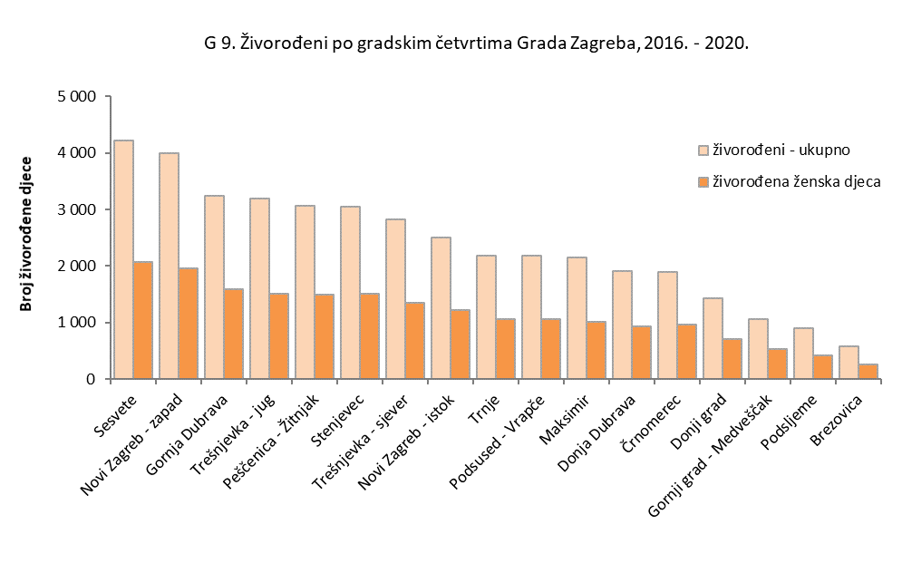

 |  |  |  |  |  |  |  |  |  |  |  | muški | živorođena ženska djeca | ukupno živorođeni
 |  |  |  |  |  |  |  |  |  |  | Sesvete | 2,348 | 2,176 | 4,524
 |  |  |  |  |  |  |  |  |  |  | Novi Zagreb - zapad | 1,948 | 1,768 | 3,716
 |  |  |  |  |  |  |  |  |  |  | Trešnjevka - jug | 1,790 | 1,723 | 3,513
 |  |  |  |  |  |  |  |  |  |  | Gornja Dubrava | 1,676 | 1,614 | 3,290
 |  |  |  |  |  |  |  |  |  |  | Peščenica - Žitnjak | 1,595 | 1,511 | 3,106
 |  |  |  |  |  |  |  |  |  |  | Stenjevec | 1,618 | 1,447 | 3,065
...

T8, G10, G11
...
 | Ukupno | Spol |  | Godine starosti
2016. | 8,528 | 4,044 | 4,484 | 47 | 26 | 71 | 178 | 512 | 1,316 | 2,134 | 4,244 | -
2017. | 8,826 | 4,147 | 4,679 | 55 | 36 | 87 | 171 | 537 | 1,299 | 2,239 | 4,402 | -
2018. | 9,036 | 4,273 | 4,763 | 58 | 32 | 78 | 183 | 528 | 1,298 | 2,177 | 4,682 | -
2019. | 8,865 | 4,255 | 4,610 | 44 | 33 | 88 | 202 | 501 | 1,314 | 2,176 | 4,507 | -
2020. | 9,938 | 4,725 | 5,213 | 42 | 30 | 73 | 212 | 469 | 1,448 | 2,501 | 5,162 | 1
2016. - 2020. | 45,193 | 21,444 | 23,749 | 246 | 157 | 397 | 946 | 2,547 | 6,675 | 11,227 | 22,997 | 1

 |  |  |  |  |  |  |  |  |  |  |  | Izvor: DZS; obrada: GUGEOSP - Odjel za statističke i analitičke poslove

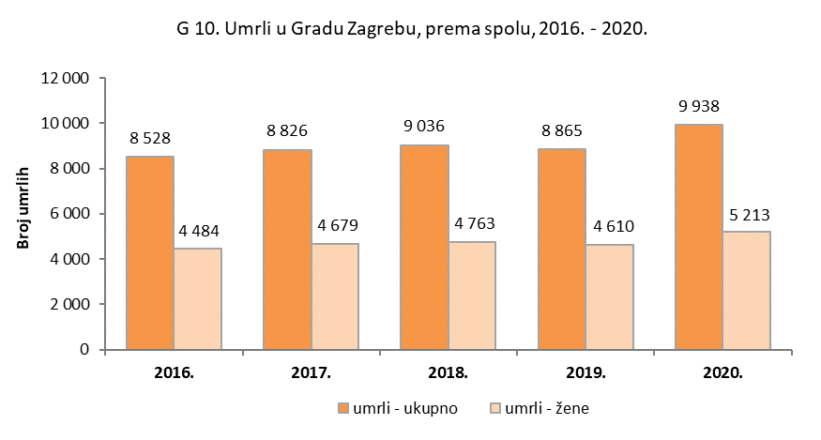

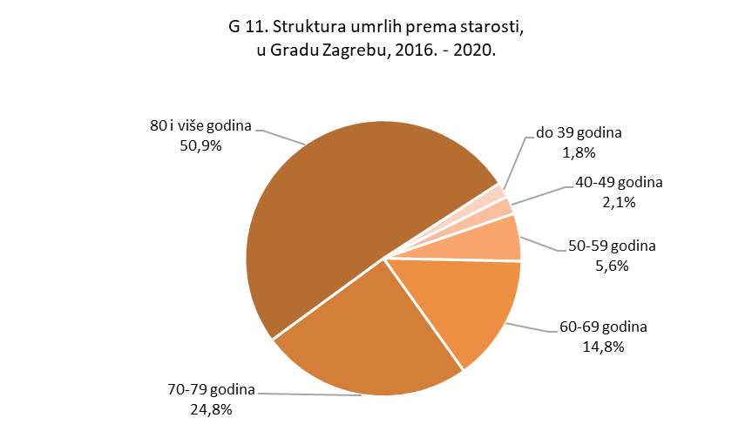

K3
...
GRADSKI URED ZA GOSPODARSTVO,
EKOLOŠKU ODRŽIVOST I STRATEGIJSKO PLANIRANJE

Odjel za statističke i analitičke poslove

K 3. Broj umrlih po gradskim četvrtima,
2016. – 2020.
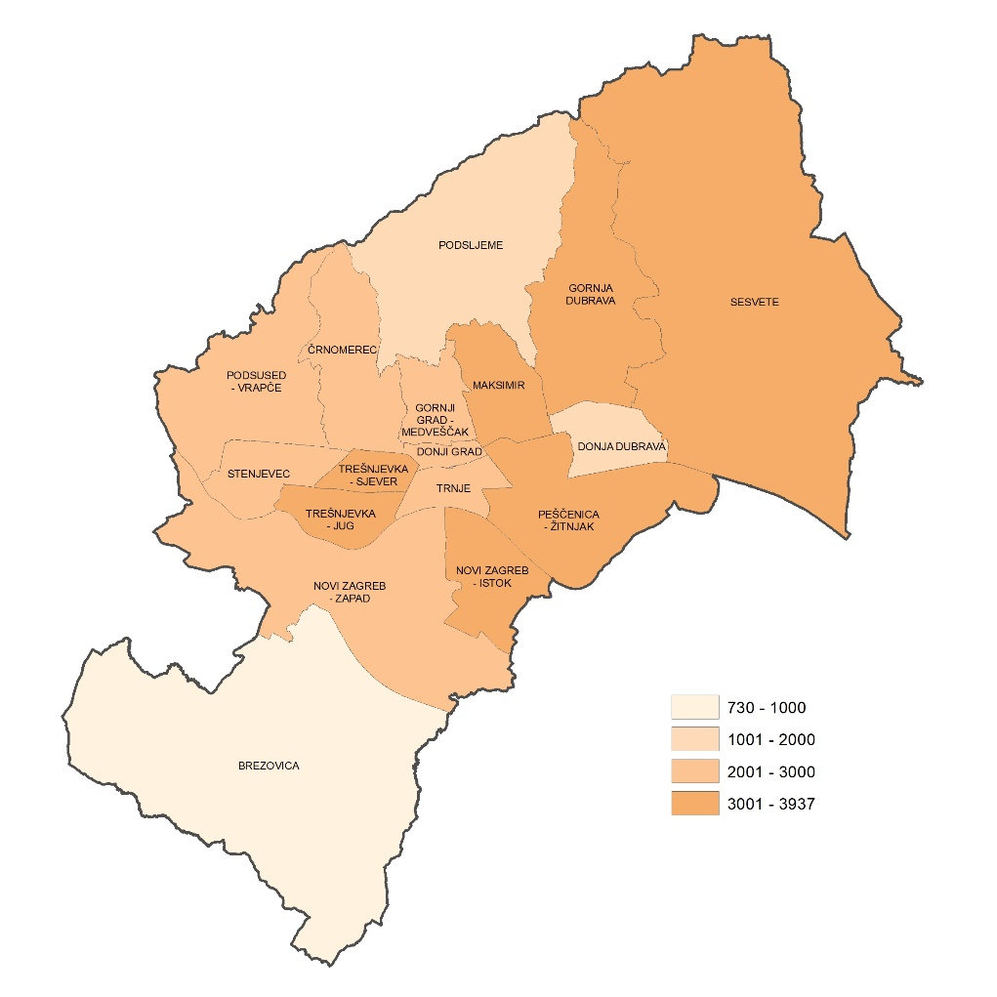

T10 nast1
...
Trešnjevka - jug
2020. | 863 | 422 | 441 | 3 | 2 | 7 | 18 | 52 | 107 | 226 | 448 | -
2016. - 2020. | 3,678 | 1,768 | 1,910 | 17 | 13 | 26 | 80 | 190 | 538 | 964 | 1,850 | -

Črnomerec
2016. | 422 | 199 | 223 | 4 | 2 | 4 | 4 | 23 | 50 | 103 | 232 | -
2017. | 416 | 195 | 221 | 3 | 3 | 6 | 6 | 22 | 54 | 103 | 219 | -
2018. | 513 | 244 | 269 | 6 | 1 | 4 | 6 | 27 | 70 | 125 | 274 | -
2019. | 446 | 211 | 235 | 6 | - | 6 | 14 | 23 | 64 | 109 | 224 | -
2020. | 520 | 249 | 271 | 3 | 3 | 4 | 12 | 25 | 65 | 125 | 283 | -
2016. - 2020. | 2,317 | 1,098 | 1,219 | 22 | 9 | 24 | 42 | 120 | 303 | 565 | 1,232 | -
Umrli po gradskim četvrtima Grada Zagreba, ukupno u razdoblju 2006. - 2010.
 | 1 | 1

T10 nast2
GRAD ZAGREB

GRADSKI URED ZA GOSPODARSTVO,
EKOLOŠKU ODRŽIVOST I STRATEGIJSKO PLANIRANJE

Odjel za statističke i analitičke poslove

Umrli po gradskim četvrtima Grada Zagreba, ukupno u razdoblju 2006. - 2010.
 | 1 | 1
10. UMRLI PREMA SPOLU I STAROSTI, PO GRADSKIM ČETVRTIMA GRADA ZAGREBA, 2016. - 2020.
(nastavak)
 | Ukupno | Spol |  | Godine starosti
 |  | muški | ženski | do 19 godina | 20-29 | 30-39 | 40-49 | 50-59 | 60-69 | 70-79 | 80 i više godina | nepo- znata sta- rost
Gornja Dubrava
2016. | 588 | 313 | 275 | 3 | 1 | 2 | 14 | 50 | 107 | 161 | 250 | -
2017. | 619 | 318 | 301 | 5 | 1 | 5 | 11 | 46 | 87 | 184 | 280 | -
2018. | 654 | 332 | 322 | 2 | 2 | 7 | 12 | 43 | 98 | 180 | 310 | -
2019. | 585 | 295 | 290 | 2 | 3 | 7 | 15 | 46 | 94 | 163 | 255 | -
2020. | 724 | 343 | 381 | 1 | 3 | 5 | 17 | 36 | 112 | 199 | 350 | 1
2016. - 2020. | 3,170 | 1,601 | 1,569 | 13 | 10 | 26 | 69 | 221 | 498 | 887 | 1,445 | 1
...
Podsused - Vrapče
2020. | 573 | 266 | 307 | - | 2 | 4 | 16 | 25 | 77 | 158 | 291 | -
2016. - 2020. | 2,598 | 1,254 | 1,344 | 10 | 8 | 35 | 57 | 131 | 417 | 731 | 1,209 | -

Podsljeme
2016. | 194 | 97 | 97 | 1 | - | 2 | 7 | 12 | 23 | 61 | 88 | -
2017. | 215 | 111 | 104 | 2 | - | 1 | 3 | 12 | 30 | 65 | 102 | -
2018. | 236 | 119 | 117 | 1 | - | 3 | 3 | 14 | 41 | 61 | 113 | -
2019. | 212 | 104 | 108 | 1 | 2 | 1 | 4 | 20 | 23 | 51 | 110 | -
2020. | 217 | 112 | 105 | 1 | 1 | 2 | 4 | 14 | 32 | 50 | 113 | -
2016. - 2020. | 1,074 | 543 | 531 | 6 | 3 | 9 | 21 | 72 | 149 | 288 | 526 | -
Umrli po gradskim četvrtima Grada Zagreba, ukupno u razdoblju 2006. - 2010.
 | 1 | 1

T10 nast3, G12
...
Brezovica
2016. | 134 | 65 | 69 | - | 1 | 1 | 2 | 7 | 16 | 40 | 67 | -
2017. | 153 | 82 | 71 | - | - | 7 | 7 | 12 | 25 | 35 | 67 | -
2018. | 154 | 74 | 80 | 1 | - | 2 | 3 | 10 | 21 | 40 | 77 | -
2019. | 150 | 84 | 66 | 1 | - | 1 | 4 | 9 | 25 | 32 | 78 | -
2020. | 139 | 64 | 75 | - | - | - | 2 | 7 | 17 | 40 | 73 | -
2016. - 2020. | 730 | 369 | 361 | 2 | 1 | 11 | 18 | 45 | 104 | 187 | 362 | -

 |  |  |  |  |  |  |  |  |  |  |  | Izvor: DZS; obrada: GUGEOSP - Odjel za statističke i analitičke poslove

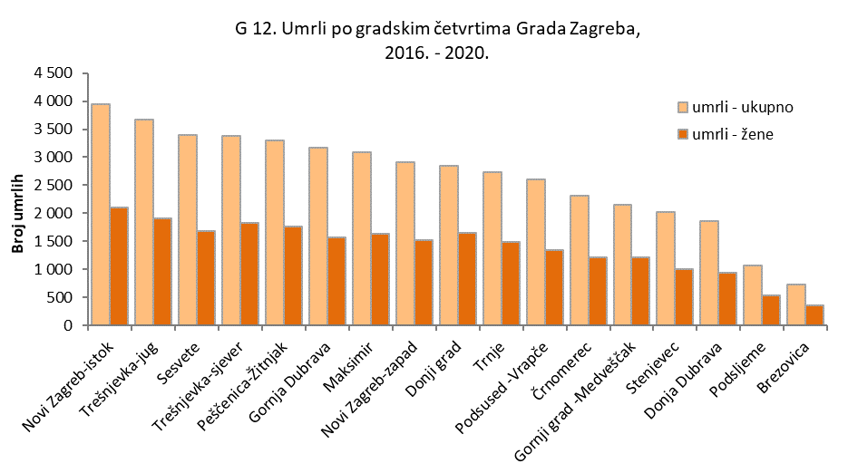

T11, G13
...
 | 2016. | 2017. | 2018. | 2019. | 2020.
Donja Dubrava | 173 | 189 | 188 | 190 | 141
Stenjevec | 240 | 301 | 250 | 275 | 192
Podsused - Vrapče | 218 | 204 | 195 | 185 | 149
Podsljeme | 95 | 94 | 79 | 87 | 55
Sesvete | 363 | 381 | 410 | 380 | 300
Brezovica | 53 | 44 | 48 | 65 | 49

 |  |  |  |  | Izvor: DZS

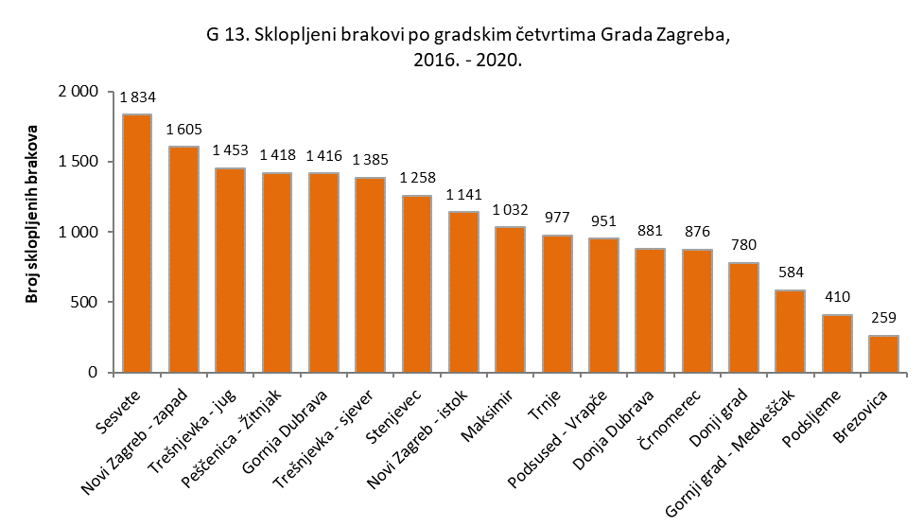

T12, G14
...
 | 2016. | 2017. | 2018. | 2019. | 2020.
Donja Dubrava | 61 | 45 | 64 | 56 | 57
Stenjevec | 92 | 90 | 83 | 83 | 89
Podsused - Vrapče | 87 | 81 | 75 | 67 | 49
Podsljeme | 30 | 33 | 43 | 47 | 27
Sesvete | 126 | 70 | 77 | 113 | 92
Brezovica | 11 | 8 | 20 | 23 | 10

 |  |  |  |  | Izvor: DZS

